家具清单
家具竞价清单及规格参数预算表
序号 | 品名 | 规格参数 | 参考图片（颜色仅做参考） | 计量 单位 | 数量 | 单价 （元） | 总价 （元） | 备注
 | 合计 |  |  |  |  |  | 138440
1 | 沙发 | 直排式型头层牛皮沙发（接触面真皮）、≥2600/3000*830/920*700/920mm，座位深度≥40cm,座位高度40cm-45cm，靠背高度50-70cm,扶手高度50-60cm，采用高密度40D-50D以上海绵填充，采用全实木框架（橡木或松木），弹簧系统采用蛇形弹簧+绷带（弹簧间隔不得大于10cm,绷带交叉打结米字型打发，确保结实耐用不塌陷），环保等级不低于E0级，并提供质保3年以上服务 | 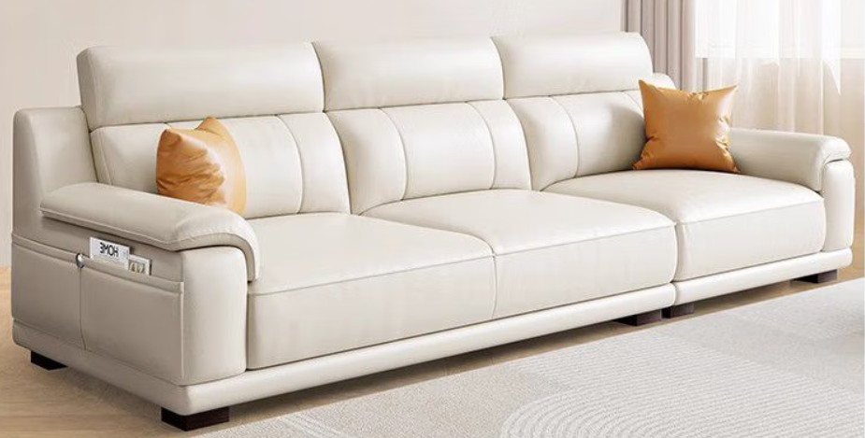 | 套 | 8 | 3300 | 26400 | 含安装
2 | 茶几 | 尺寸长≥1300*宽700*高420mm，桌面为雪花白岩板，优质静音导轨，耐高温耐磨耐刮，岩板厚度≥9mm，E0级环保免漆实木生态板含前后储物抽屉，表面采用环保清漆，板材厚度≥1.4cm，大板直拼 | 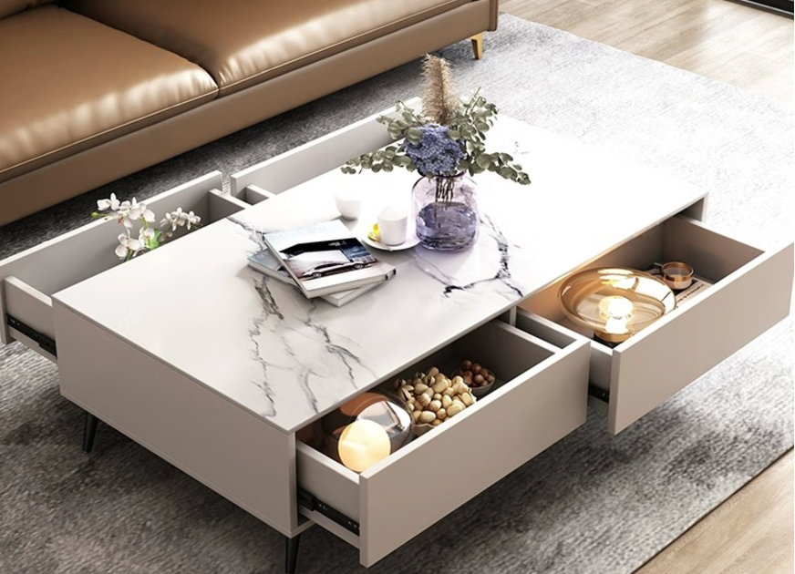 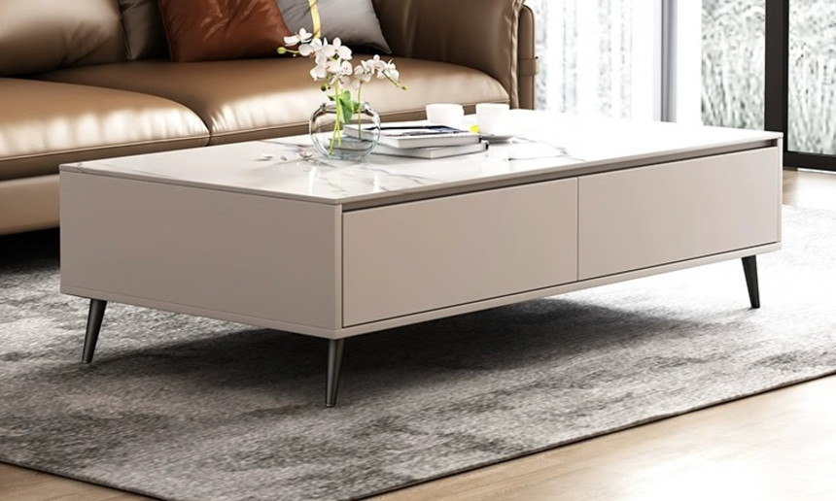 | 个 | 8 | 2000 | 16000 | 含安装
3 | 电视柜 | 收缩状态≥1600mm，展开状态≥2100mm，3个抽屉，304不锈钢称重柜脚，≥15mm加厚石材台面，台面宽≥350mm，高≥400mm，柜体为EO级环保中密度纤维饰面板，台面哑光岩板，拉手为304不锈钢拉手或橡胶木。 | 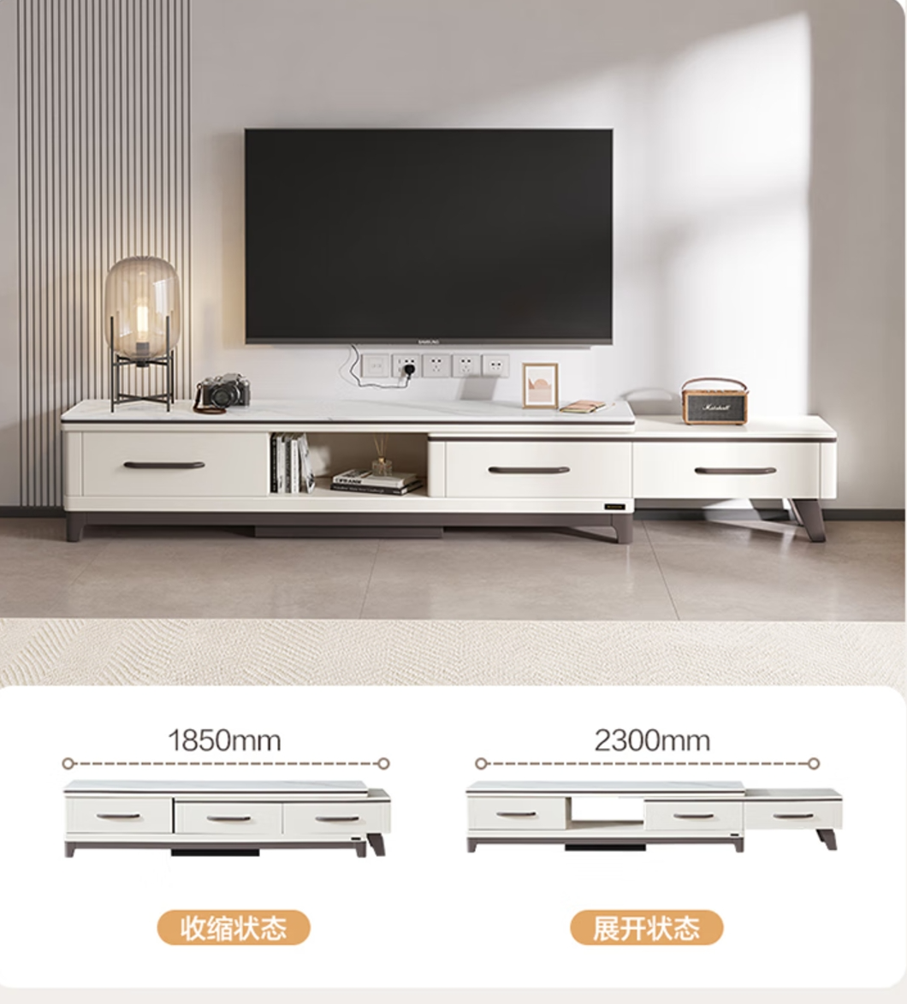 | 个 | 8 | 1608 | 12864 | 含安装
4 | 鞋柜 | 木质鞋柜，柜体采用多层板，柜门采用颗粒板，板材环保等级均不低于E0级，长1000*宽350*高1050mm/钢化玻璃台面 | 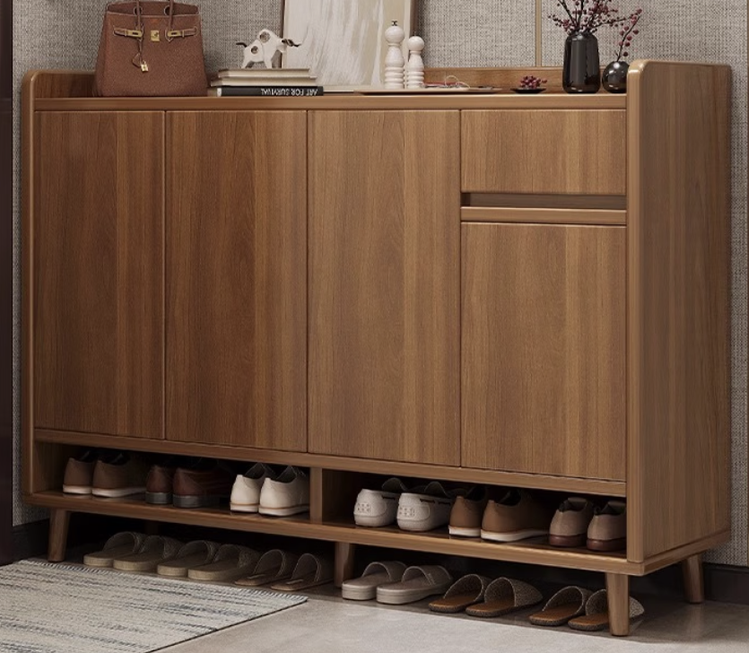 | 个 | 8 | 890 | 7120 | 含安装
5 | 1.8米床 | 新中式2.0*1.8米箱体床，含床垫（独立袋装弹簧床垫或棕垫厚度≥20cm），2个床头柜（免漆饰面板），环保等级达到E0级以上，床垫厚度≥15cm（1cm乳胶+独袋弹簧），并提供质保服务并提供质保3年以上服务 | 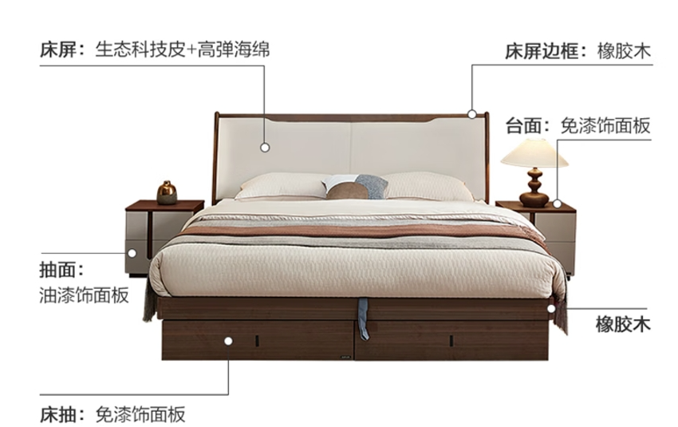 | 张 | 8 | 3049 | 24392 | 含安装
6 | 4门衣柜 | 平开门、四门、尺寸长1600*宽550*高2200mm，采用分段式柜门，45°内斜切拉手，包含抽屉区（2-3个外置抽屉，导轨采用不低于45cm的加强导轨），挂衣区等，柜门采用欧松板（颗粒板），单扇门采用二段力门铰至少4-5个，柜体采用多层板，均采用环保等级E0级及以上板材，厚度均不低于1.8cm，背板采用环保等级E0级及以上多层板，厚度不低于0.8cm。采用双饰面工艺面板，铝合金挂衣杆（承重≥100kg）。 | 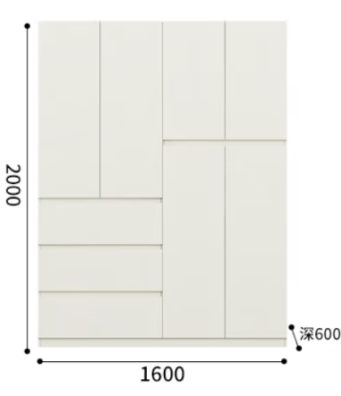 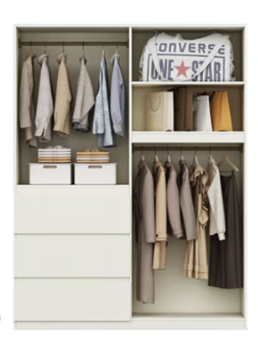 | 个 | 8 | 2236 | 17888 | 含安装
7 | 衣帽架 | ≥1780mm*400mm，实木材质，带底座 | 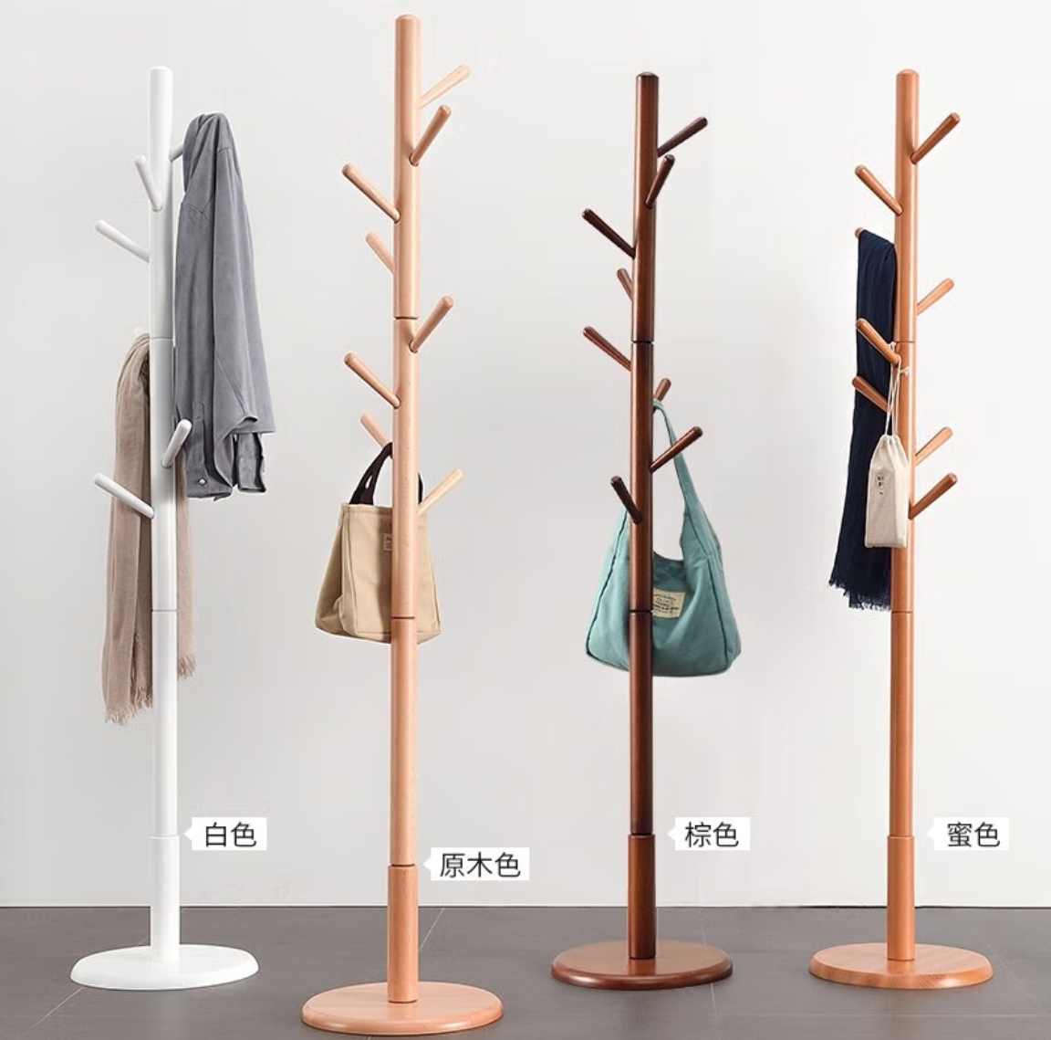 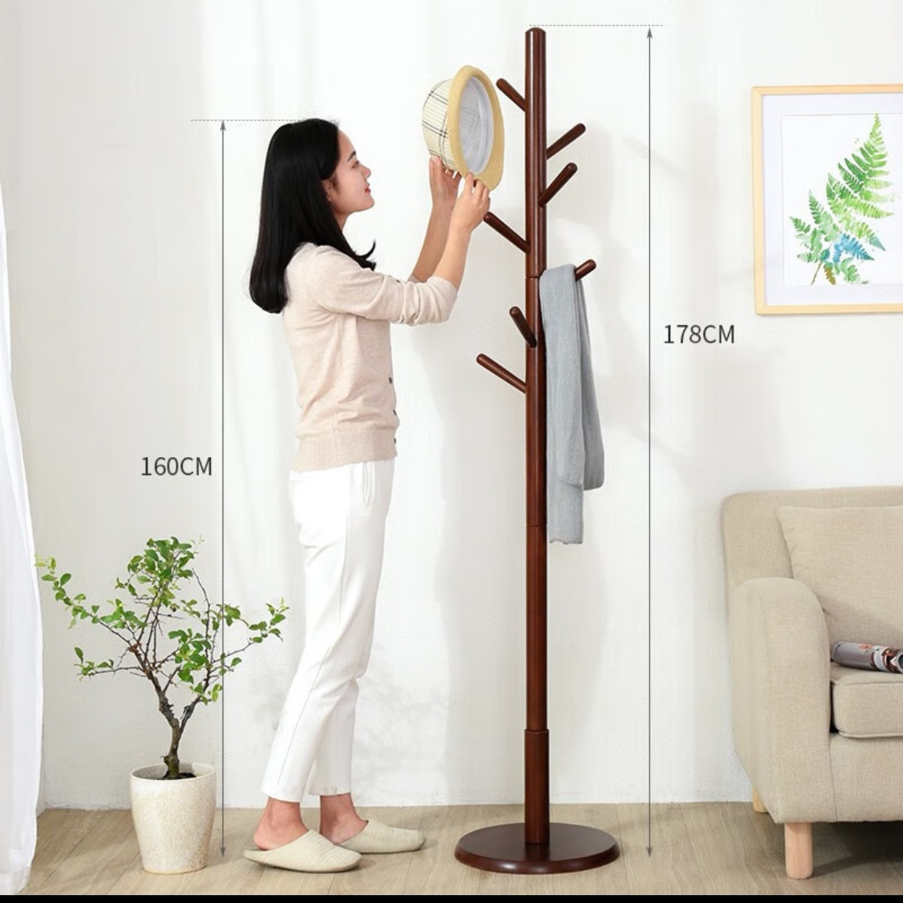 | 个 | 8 | 164 | 1312 | 含安装
8 | 1.5米床 | 高质真皮床+20cm独立袋弹簧床垫含1cm乳胶+1床头柜 1500mm*2000mm 框架结构，≥600公斤承重，含床垫（独立袋装弹簧床垫或棕垫厚度厚度≥10cm），1个床头柜（全实木E0级以上、漆面采用环保漆≥46*37*38cm）：均采用100%全实木框架（FAS级橡木或榉木），环保等级达到E0级以上，承重150kg以上，带倾斜式实木床头（高度45-55cm，倾斜角度大于90°小于100°，床头厚度不低于7cm，用于置物）；床架采用排骨架（松木或榉木，间隔不得大于5cm），总高（含床头）不高于100cm。并提供质保3年服务 | 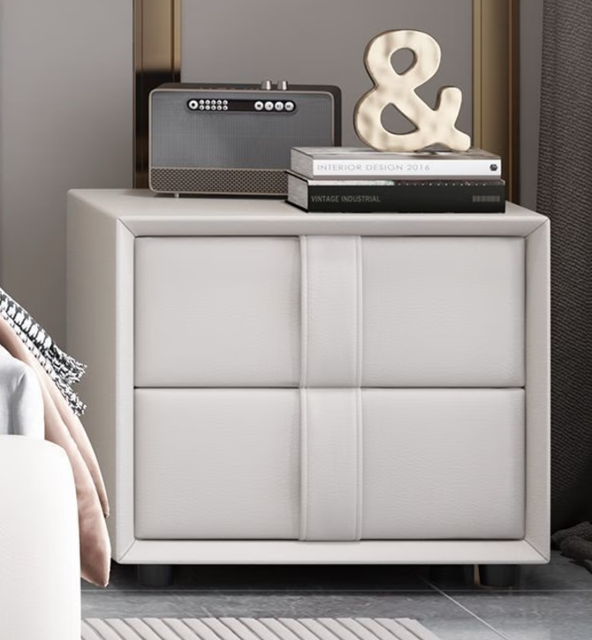 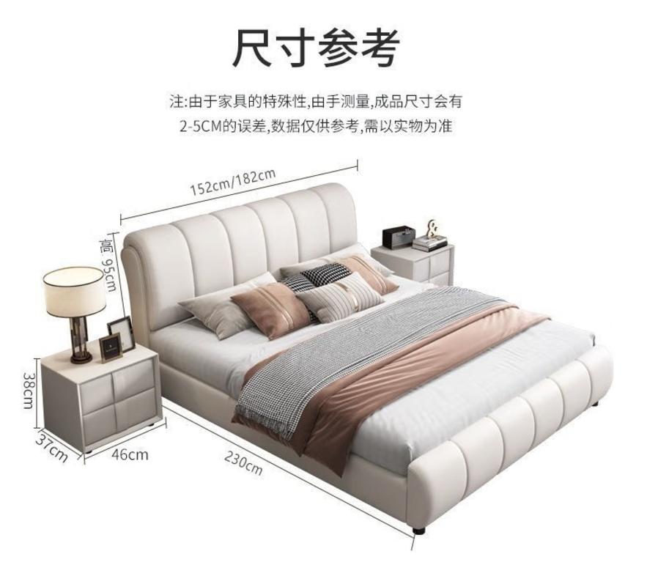 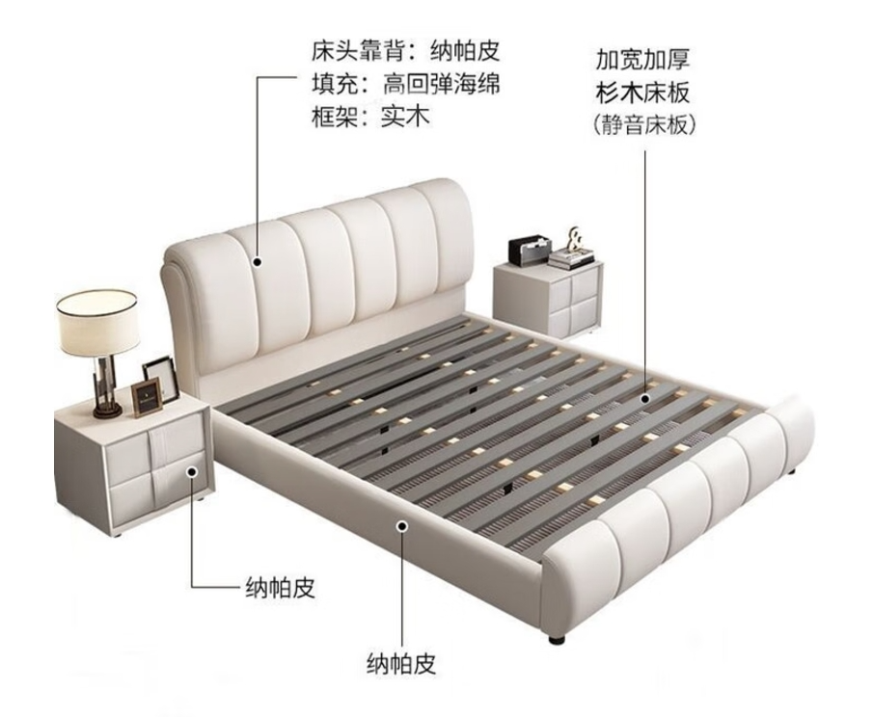 | 张 | 8 | 1500 | 12000 | 含安装
9 | 办公桌椅 | 200*80*75cm，实木生态板书桌，大板拼接，面板厚度不低于3cm，表面采用环保漆；一体式橡胶木纯实木椅子，带布艺软包坐垫+靠背。总高87cm，宽54cm，深46cm，扶手高63cm,座位高45-50cm | 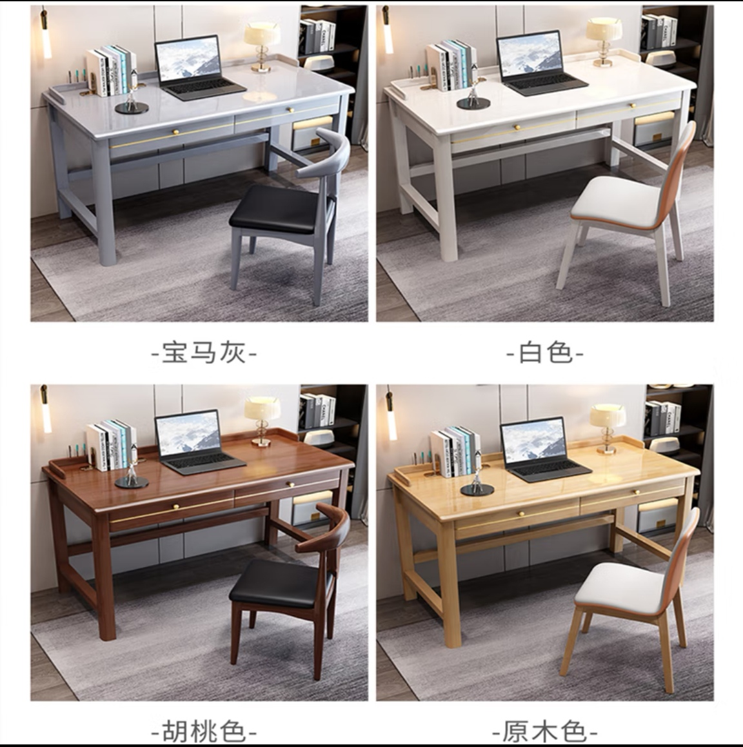 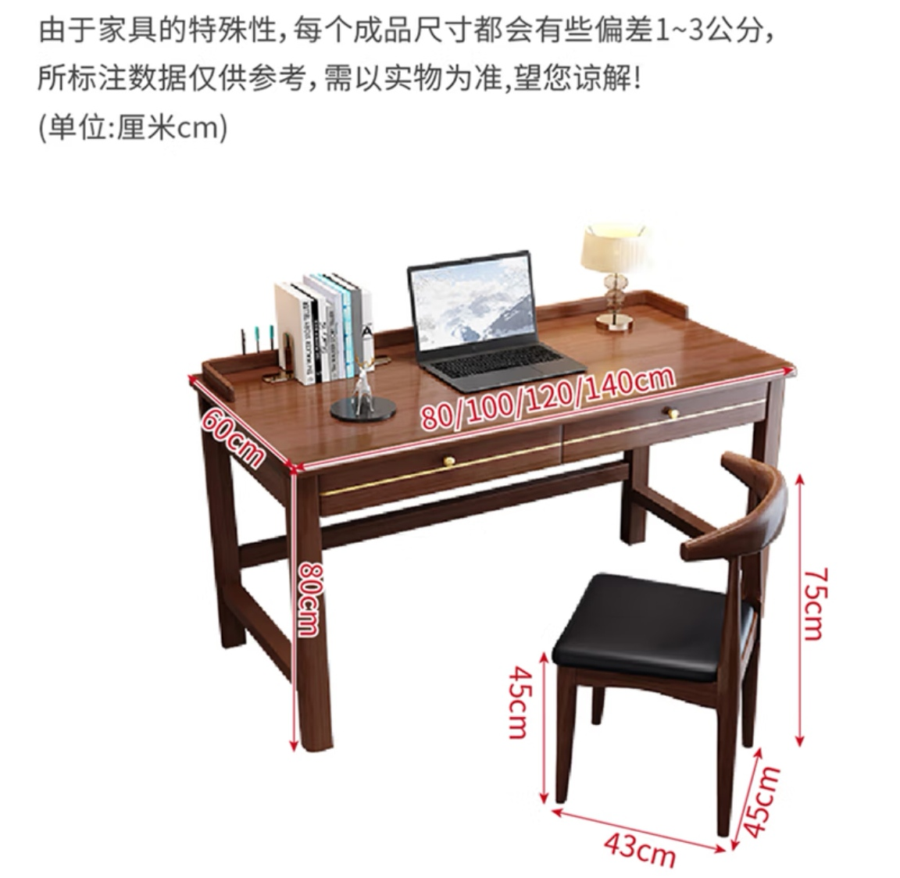 | 套 | 8 | 958 | 7664 | 含安装
10 | 餐桌椅 | 餐桌带隐形电磁炉，≥长150cm*宽90cm*高76cm，≥12MM岩板厚度，环保板材，橡胶木框架，橡胶木桌腿，圆弧边角防碰撞，桌面自由伸缩，可圆可方，隐藏式拉手设计，桌面耐高温，配4把餐椅（轻奢皮椅，环保PU皮、椅腿为碳素钢材质，颜色与餐桌相匹配） | 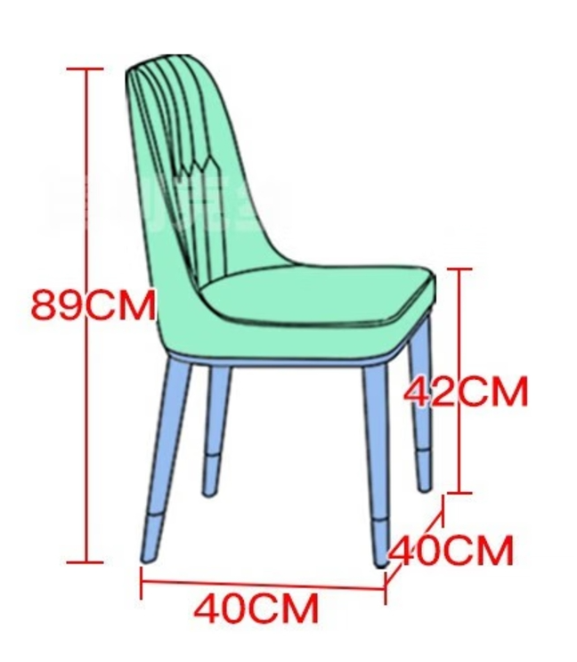 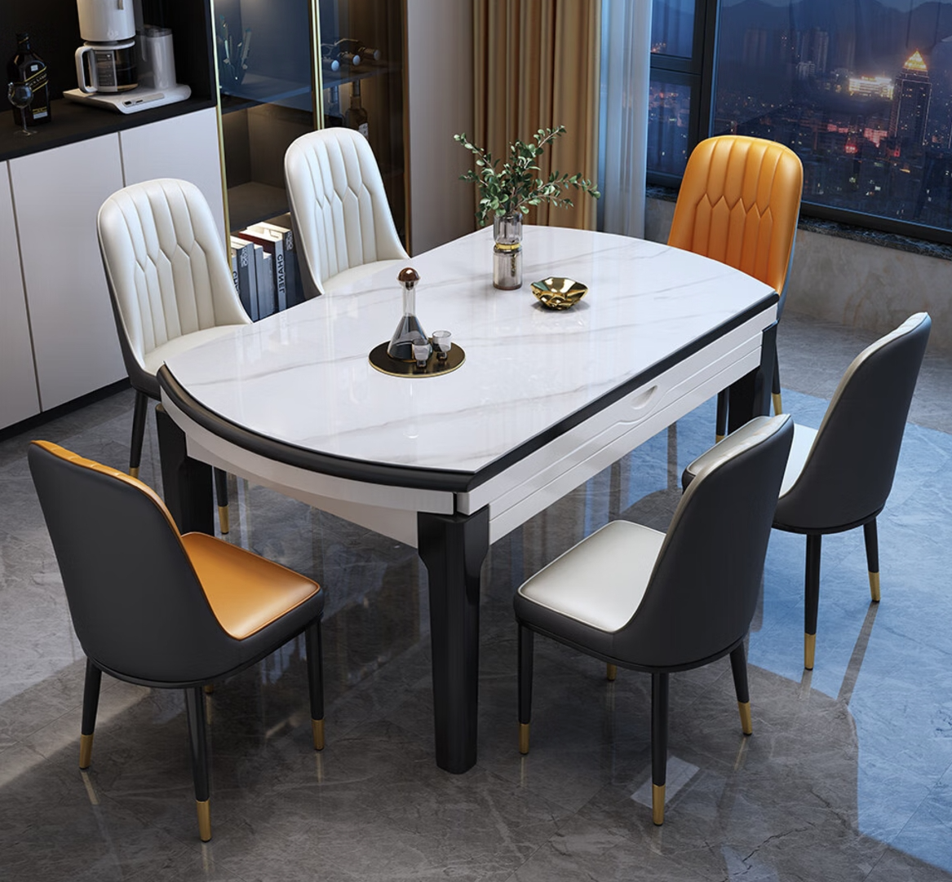 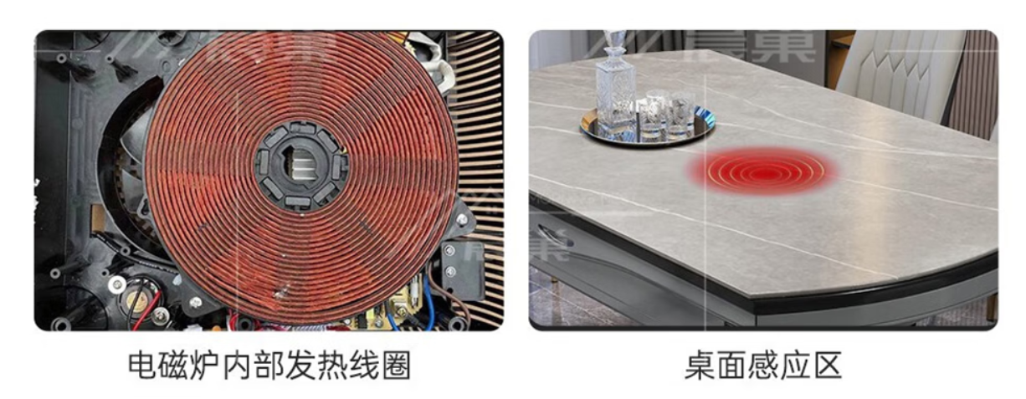 | 套 | 8 | 1600 | 12800 | 含安装

报价一览表
报价一览表
报价供应商名称（盖章）： |  |  |  |  | 报价时间：
序号 | 品名 | 品牌及规格参数 | 所报商品图片 | 网上在售商品价格截图 | 计量 单位 | 数量 | 单价 （元） | 总价 （元） | 备注
提示：所报商品不允许负偏离，必须注明品牌及规格参数，如网上有报价商品在售情况，需将报价商品截图附在报价一览表内，报价一览表需每页盖章，并加盖骑缝章！！！
 | 合计 |  |  |  |  |  |  | 0
1 | 沙发 |  |  |  | 套 | 8 |  |  | 含安装
2 | 茶几 |  |  |  | 个 | 8 |  |  | 含安装
3 | 电视柜 |  |  |  | 个 | 8 |  |  | 含安装
4 | 鞋柜 |  |  |  | 个 | 8 |  |  | 含安装
5 | 1.8米床 |  |  |  | 张 | 8 |  |  | 含安装
6 | 4门衣柜 |  |  |  | 个 | 8 |  |  | 含安装
7 | 衣帽架 |  |  |  | 个 | 8 |  |  | 含安装
8 | 1.5米床 |  |  |  | 张 | 8 |  |  | 含安装
9 | 办公桌椅 |  |  |  | 套 | 8 |  |  | 含安装
10 | 餐桌椅 |  |  |  | 台 | 8 |  |  | 含安装

